Лист1
 |  | info@relisan.ru www.relisan.ru 8(800)-101-77-40

Сливы - переливы для ванн
изображение | цвет/размер | 60 | 80 | 100 | 120
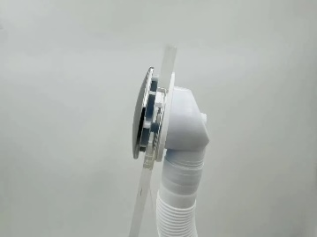 | Слив перелив клик-клак для ванны хром 60 см | 1,550 ₽
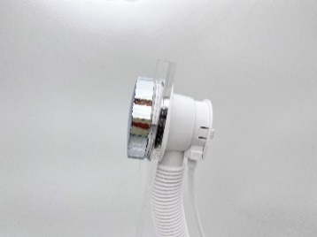 | Слив перелив п/автомат Vega V55К хром глянец | 1,990 ₽ | 2,200 ₽ | 2,400 ₽ | 2,700 ₽
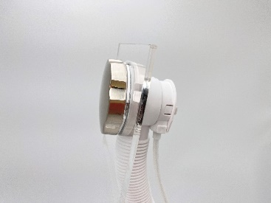 | Слив перелив п/автомат Vega V55К никель брашированный | 5,760 ₽ | 6,300 ₽ | 6,750 ₽ | 7,290 ₽
 |  | 6,400 ₽ | 7,000 ₽ | 7,500 ₽ | 8,100 ₽
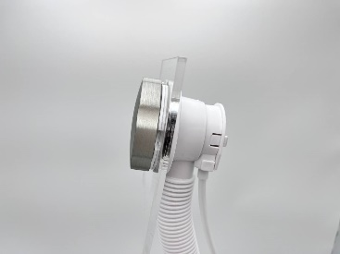 | Слив перелив п/автомат Vega V55К серебро матовое | 5,760 ₽ | 6,300 ₽ | 6,750 ₽ | 7,290 ₽
 |  | 6,400 ₽ | 7,000 ₽ | 7,500 ₽ | 8,100 ₽
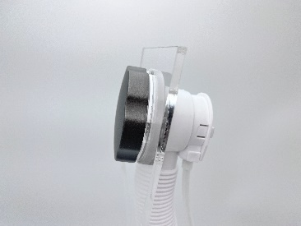 | Слив перелив п/автомат Vega V55К графит матовый | 5,760 ₽ | 6,300 ₽ | 6,750 ₽ | 7,290 ₽
 |  | 6,400 ₽ | 7,000 ₽ | 7,500 ₽ | 8,100 ₽
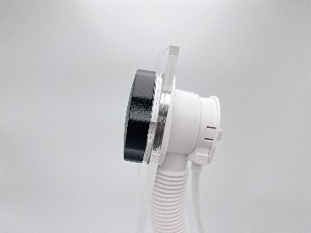 | Слив перелив п/автомат Vega V55К черный матовый | 5,760 ₽ | 6,300 ₽ | 6,750 ₽ | 7,290 ₽
 |  | 6,400 ₽ | 7,000 ₽ | 7,500 ₽ | 8,100 ₽
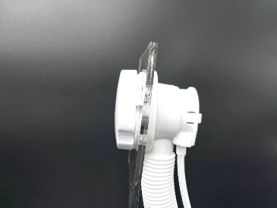 | Слив перелив п/автомат Vega V55К белый глянец | 5,760 ₽ | 6,300 ₽ | 6,750 ₽ | 7,290 ₽
 |  | 6,400 ₽ | 7,000 ₽ | 7,500 ₽ | 8,100 ₽
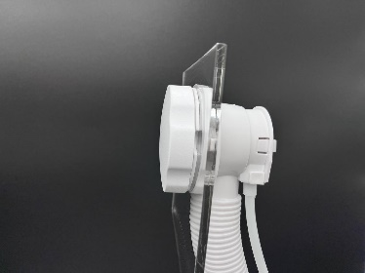 | Слив перелив п/автомат Vega V55К белый матовый | 5,760 ₽ | 6,300 ₽ | 6,750 ₽ | 7,290 ₽
 |  | 6,400 ₽ | 7,000 ₽ | 7,500 ₽ | 8,100 ₽
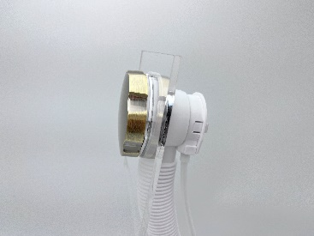 | Слив перелив п/автомат Vega V55К бронза глянец | 5,760 ₽ | 6,300 ₽ | 6,750 ₽ | 7,290 ₽
 |  | 6,400 ₽ | 7,000 ₽ | 7,500 ₽ | 8,100 ₽
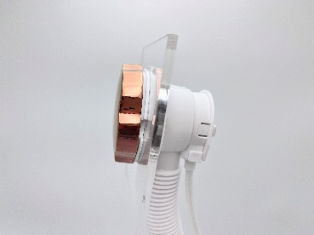 | Слив перелив п/автомат Vega V55К золото розовое | 7,740 ₽ | 8,280 ₽ | 8,910 ₽ | 9,450 ₽
 |  | 8,600 ₽ | 9,200 ₽ | 9,900 ₽ | 10,500 ₽
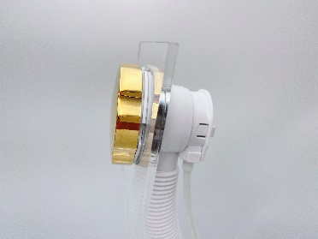 | Слив перелив п/автомат Vega V55К золото глянец | 7,740 ₽ | 8,280 ₽ | 8,910 ₽ | 9,450 ₽
 |  | 8,600 ₽ | 9,200 ₽ | 9,900 ₽ | 10,500 ₽
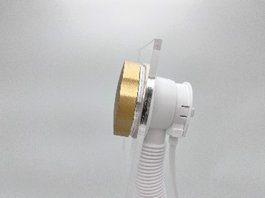 | Слив перелив п/автомат Vega V55К золото матовое | 7,740 ₽ | 8,280 ₽ | 8,910 ₽ | 9,450 ₽
 |  | 8,600 ₽ | 9,200 ₽ | 9,900 ₽ | 10,500 ₽

